상품제안서
가르시아 70 시크블랙 자동골프우산 | 상품코드: S07882

 |  |  |  |  |  |  | 02-713-8555 | www.synergygift.co.kr
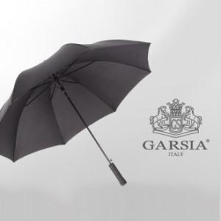

【상세/제작정보】

【인쇄/포장옵션】 | 실크, 원단1도인쇄 / 종이상자

【공급단가】 | 수량 | 50~ | 100~ | 300~ | 1,000~ | 2,000~
*VAT별도 | 단가 | 7,420원 | 7,150원 | 6,890원 | 6,620원 | 6,360원

【상품 URL】 | https://www.synergygift.co.kr:443/src/goods_detail.php?gdno=13810

